POUSSINS

 | Coupe Départementale
 | 6 et 7 avril 2024 | à | Halle Diagana Lyon 9

 | Engagement Poussins |  | DATE LIMITE
LIEN NAS | https://cdrhone.dsmynas.org/nextcloud/index.php/s/2QdPZMN5f8Gqo5a |  | 2024-03-06

POUSSINS nées en | 2017,2016,2015,2014

Seules les cases grisées sont à remplir Effacer les catégories qui ne vous concernent pas

 | Association :
 | Ville :
 | e-mail :

 | Effacer catégories non choisies
 | Excellence | Promotion | Honneur

 | NOM | PRENOM | ANNEE DE NAISSANCE

1
2
3
4
5
6

 | Nombre total de poussins | 0

 | Une seule équipe par club de 6 poussins est autorisée à concourir

 | Il est interdit de faire coucourir une 7ème gymnaste sous peine de disqualification de l'équipe

REGLEMENT FINANCIER
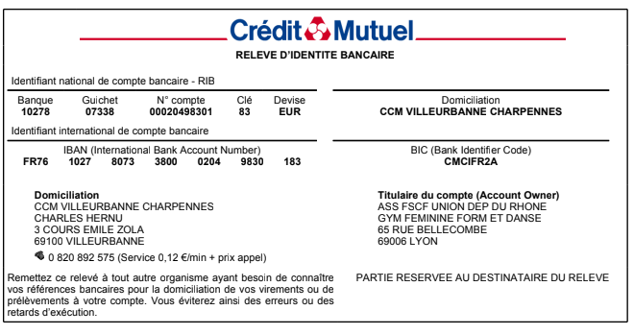
 | Coupe Départementale
 | 6 et 7 avril 2024 |  | à | Halle Diagana Lyon 9

 | Récapitulatif des engagements Règlement financier |  |  |  | DATE LIMITE
 |  |  |  |  | 2024-03-06
LIEN NAS | https://cdrhone.dsmynas.org/nextcloud/index.php/s/2QdPZMN5f8Gqo5a

Association :
Ville :
e-mail :
AINEES | CATEGORIE |  | NOMBRE |  | TOTAL AINEES =
 |  |  | 2ème : | 0
 | Excellence |  | 3ème : | 0
 | Promotion |  | 4ème : | 0
 | Honneur |  | 5ème : | 0 | 0
 |  |  | 6ème : | 0
JEUNESSES | CATEGORIE |  | NOMBRE |  | TOTAL JEUNESSES =
 |  |  | 1ème : | 0
 | Excellence |  | 2ème : | 0
 | Promotion |  | 3ème : | 0
 | Honneur |  | 4ème : | 0 | 0
 |  |  | 5ème : | 0
POUSSINS | CATEGORIE |  | merci de noter dans la case grisée de droite votre nombre de poussines |  | TOTAL POUSSINS =

 | Excellence
 | Promotion
 | Honneur

 | TOTAL GYMNASTES |  |  |  | 0
RAPPEL
Un club peut engager :
- Toutes ses gymnastes (A/J/P) dans une seule catégorie
- Les aînées et les jeunesses dans une catégorie différente, et les poussins dans l'une des 2 catégories

REGLEMENT FINANCIER
Nombre de gyms engagées |  |  | 4 € 50 par gym |  | Total à payer
0 |  |  | 4.5 |  | 0.00

*Chèque libéllé à l'ordre de : | FSCF – Gym Féminine
 | avec indication au dos du chèque "Coupe Départementale (indiquer la saison en cours)"
Banque |  | N° de chèque
Emis par |  | Date
A renvoyer à : | Comité Départemental du Rhône - 65 rue Bellecombe - 69006 Lyon
:Virement bancaire possible en précisant bien " NOM du CLUB - Coupe Départementale" (RIB ci-dessous)

